v1_MUTAG
Dataset: | MUTAG |  |  |  |  | Train
Acc SoA | 95% |  |  |  |  | Validation
Acc PreGTM | 84% |  |  |  |  | Test
GTM version | 1 | Basic "as is"

 |  |  | Values at fine tuning
 |  |  | GTM Grid
 | RBF Grid |  | 8.8 | 10.15 | 15.15 | 15.20 | 18.20 | 20.18 | 20.20
 |  |  |  |  |  | *Train = Test |  | ?? | *Validation > Test
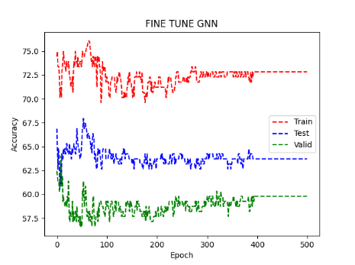
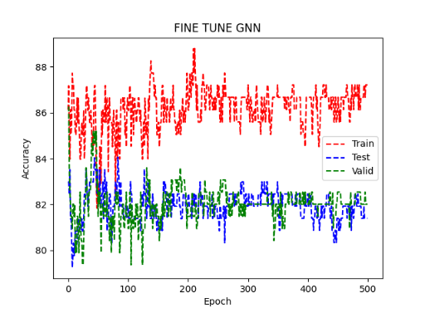
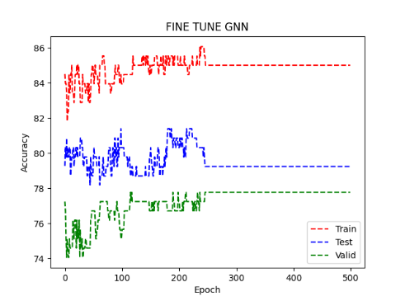
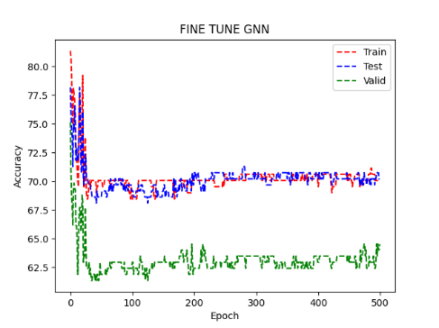
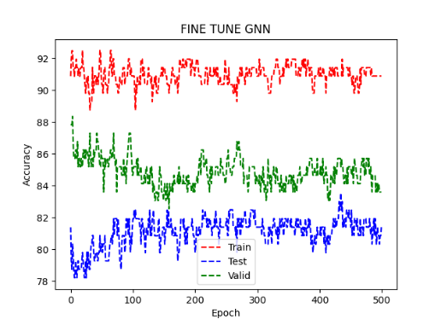
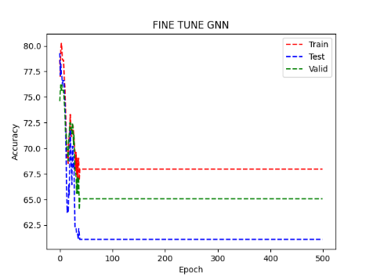
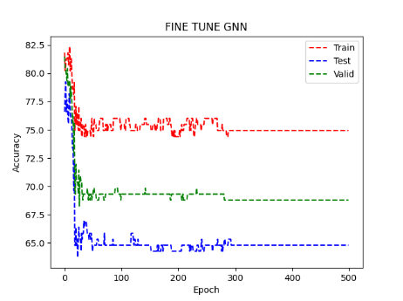
 |  | 12

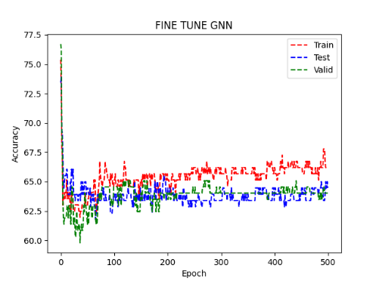
 |  | 5

 |  | 15
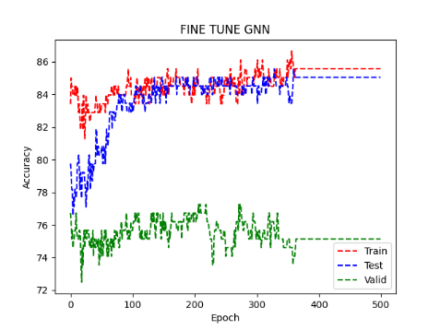

 |  | Quando selezioni punti grigli fai selezione su 20/30 epoch su 2/3 run (vedi sopra)
 |  | test singoli per ogni parametro abbastanza stretti
 |  | SOM alcuni neuroni rubano rispetto gli altri
 |  | GTM

 |  | MUTAG avrebbe bisogno di multilayer (in pretraining) per parte shallow
 |  | TODO: tieni rappresentazione e non fare la media, tutta la distribuzione normalizzata al massimo = 1 |  |  |  | o dividi per massimo o usi batchnorm
 |  | Attenzione a training GTM/EM wrt punto sopra

 |  | gaussiane più sollecitate tenderanno a prendere più spazio, allargarsi con più varianza ( visto che max è normalizzato)

 |  | 1) cambia forward per tenere tutta la dist e quando fai apprendimento la tieni fissa
 |  | 2) GTM supervised?, all'inizio non deve permettere modifiche repentine, dovrebbe essere quasi identità che comprime manifold (se c'è probabilità bassa di un punto non passa il gradiente) nelle zone dove abbiamo pochi punti dovremo avere più invece prestare più attenzione
 |  | apprendimento veloce su medie e lento su varianze -> weight dacay compensato da gradiente

v2_MUTAG
Dataset: | MUTAG |  |  |  |  | Train
Acc SoA | 95% |  |  |  |  | Validation
Acc PreGTM | 84% |  |  |  |  | Test
GTM version | 2 | with full prob

 |  |  | Values at fine tuning
 |  |  | GTM Grid
 | RBF Grid |  | 8.8 | 10.15 | 15.15 | 15.20 | 18.20 | 20.18 | 20.20
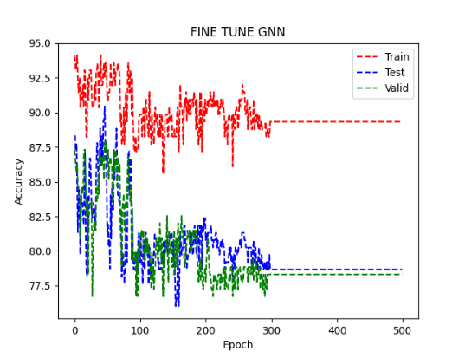
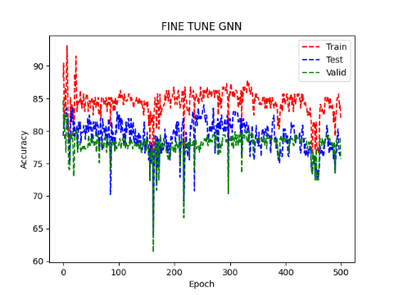
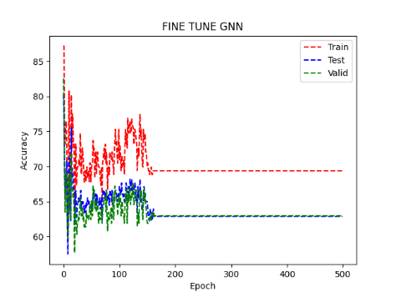
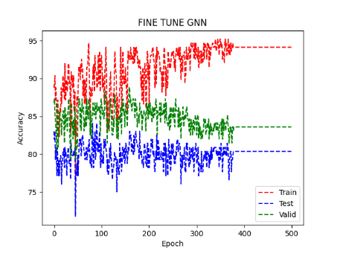
 |  | 12

 |  | 5

 |  | 15

 |  | Quando selezioni punti grigli fai selezione su 20/30 epoch su 2/3 run (vedi sopra)
 |  | test singoli per ogni parametro abbastanza stretti
 |  | SOM alcuni neuroni rubano rispetto gli altri
 |  | GTM

 |  | MUTAG avrebbe bisogno di multilayer (in pretraining) per parte shallow
 |  | TODO: tieni rappresentazione e non fare la media, tutta la distribuzione normalizzata al massimo = 1 |  |  |  | o dividi per massimo o usi batchnorm
 |  | Attenzione a training GTM/EM wrt punto sopra

 |  | gaussiane più sollecitate tenderanno a prendere più spazio, allargarsi con più varianza ( visto che max è normalizzato)

 | ü | 1) cambia forward per tenere tutta la dist e quando fai apprendimento la tieni fissa
 |  | 2) GTM supervised?, all'inizio non deve permettere modifiche repentine, dovrebbe essere quasi identità che comprime manifold (se c'è probabilità bassa di un punto non passa il gradiente) nelle zone dove abbiamo pochi punti dovremo avere più invece prestare più attenzione
 |  | apprendimento veloce su medie e lento su varianze -> weight dacay compensato da gradiente

 |  | 2021-06-29
 | ü | Fissare massimo a 1 (per nodo) dopo la GTM in forward, non ha training/pesi, così posso usare sempre gli stessi pesi
 |  | Fai attenzione a Fine_Tuning, può creare più problemi che vantaggi
 | ü | PCA su tutto training set all'inizio

 |  | Attenzione: abbiamo tolto dropout, wieght decay, alzato batch size, tolto validation set per ES
 |  | Tiene batch >=8, valuta se usare CPU per MUTAG
 |  | Per GPU tieni 25Gb

v2_2_MUTAG
Dataset: | MUTAG |  |  |  |  | Train
Acc SoA | 95% |  |  |  |  | Validation
Acc PreGTM | 84% |  |  |  |  | Test
GTM version | 2 | with full prob

 |  |  | Values at fine tuning
 |  |  | GTM Grid
 | RBF Grid |  |  | 15.20 |  |  | 15.20
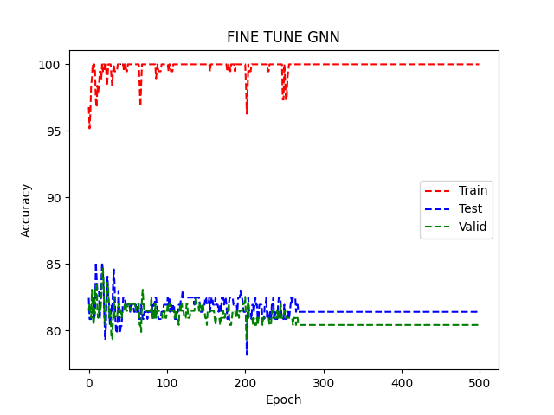
 |  |  |  | With validation set; no weight decay; no dropout |  |  | W/o validation set; no weight decay; no dropout
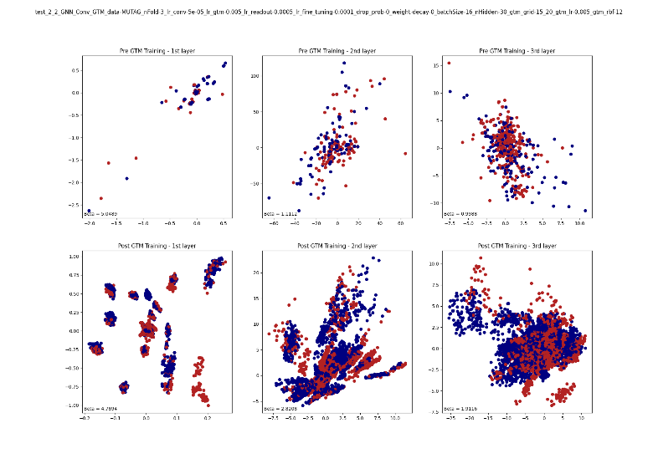
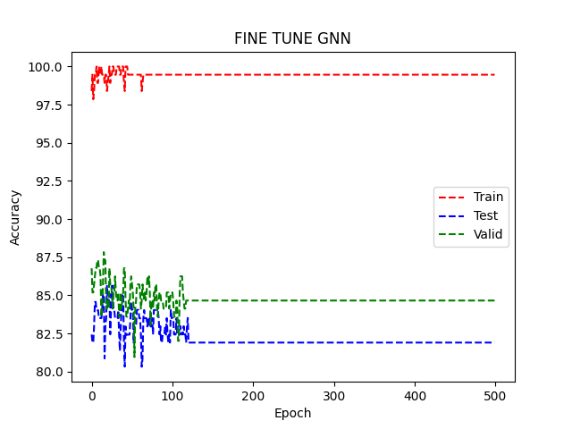
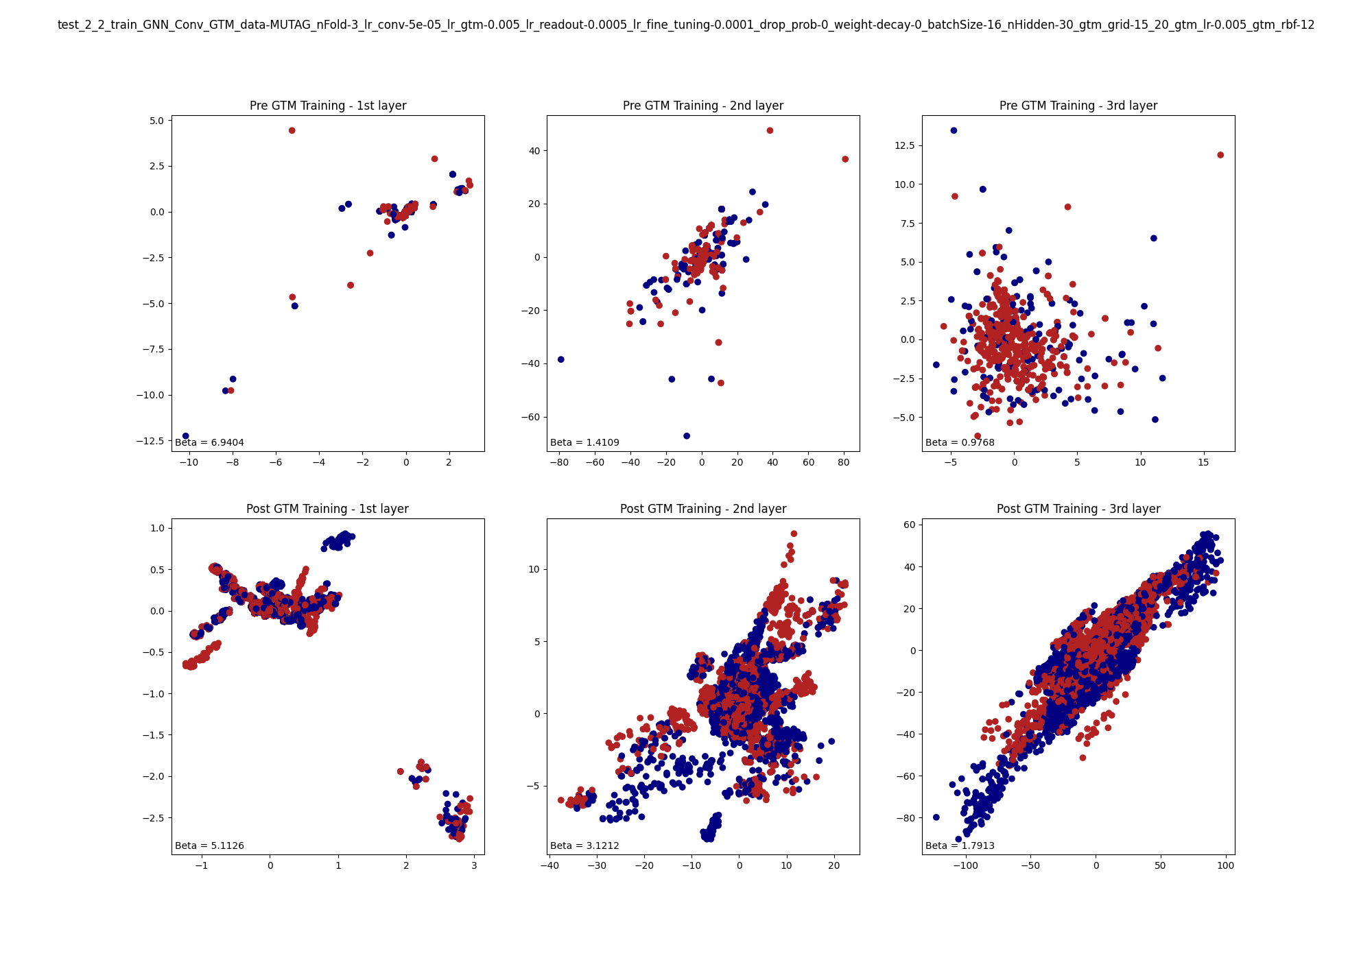
 |  | 12

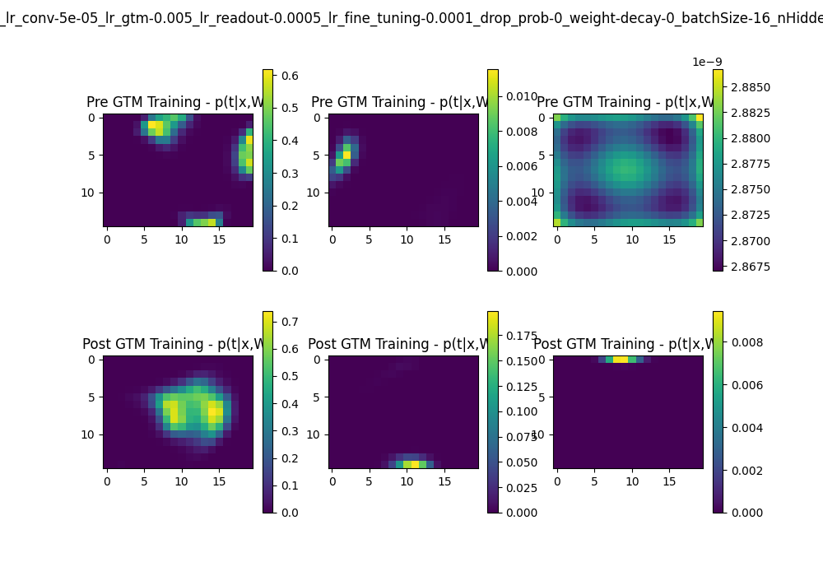
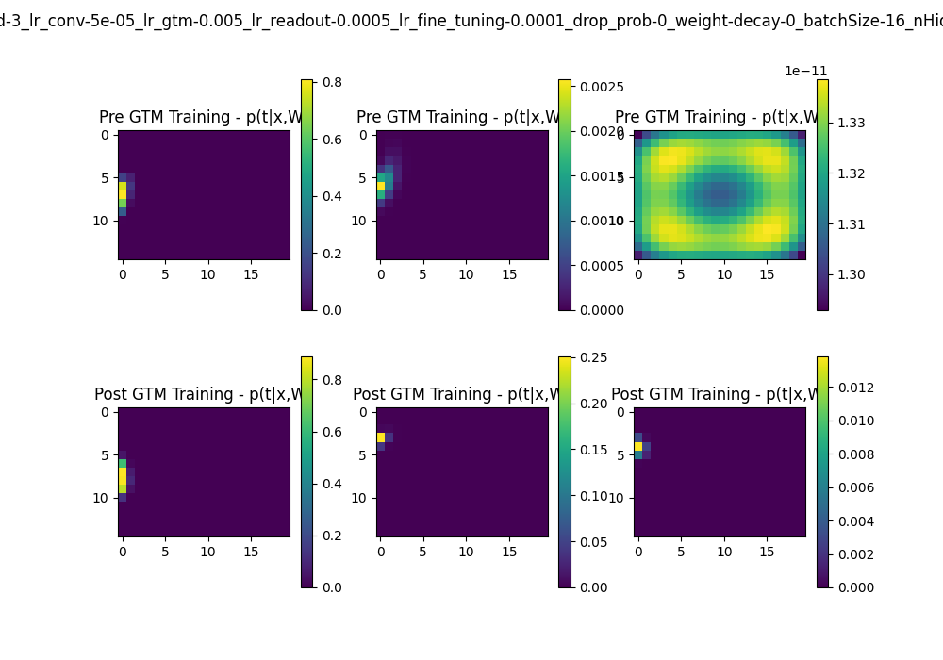
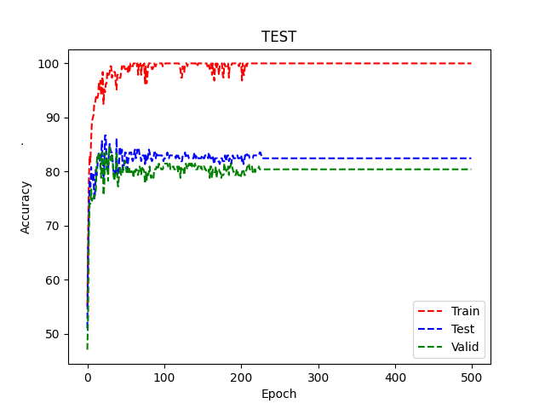
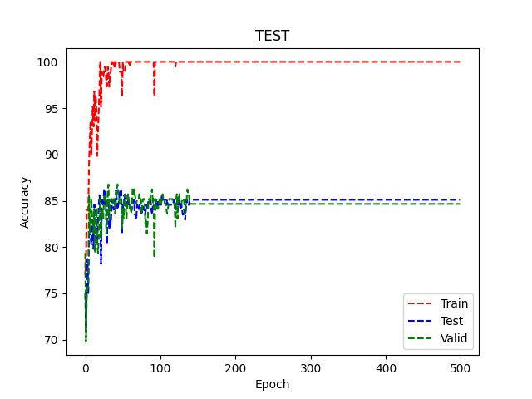

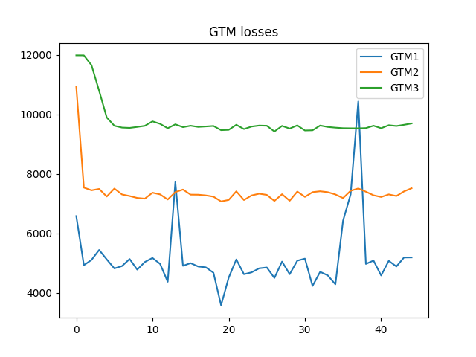
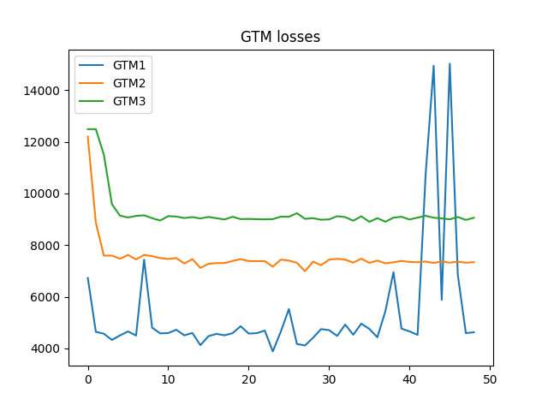

 |  |  |  |  | Learning RATE forse ancora troppo alto

 |  | Quando selezioni punti grigli fai selezione su 20/30 epoch su 2/3 run (vedi sopra)
 |  | test singoli per ogni parametro abbastanza stretti
 |  | SOM alcuni neuroni rubano rispetto gli altri
 |  | GTM

 |  | MUTAG avrebbe bisogno di multilayer (in pretraining) per parte shallow
 |  | TODO: tieni rappresentazione e non fare la media, tutta la distribuzione normalizzata al massimo = 1 |  |  |  | o dividi per massimo o usi batchnorm
 |  | Attenzione a training GTM/EM wrt punto sopra

 |  | gaussiane più sollecitate tenderanno a prendere più spazio, allargarsi con più varianza ( visto che max è normalizzato)

 | ü | 1) cambia forward per tenere tutta la dist e quando fai apprendimento la tieni fissa
 |  | 2) GTM supervised?, all'inizio non deve permettere modifiche repentine, dovrebbe essere quasi identità che comprime manifold (se c'è probabilità bassa di un punto non passa il gradiente) nelle zone dove abbiamo pochi punti dovremo avere più invece prestare più attenzione
 |  | apprendimento veloce su medie e lento su varianze -> weight dacay compensato da gradiente

 |  | 2021-06-29
 | ü | Fissare massimo a 1 (per nodo) dopo la GTM in forward, non ha training/pesi, così posso usare sempre gli stessi pesi
 |  | Fai attenzione a Fine_Tuning, può creare più problemi che vantaggi
 | ü | PCA su tutto training set all'inizio

 |  | Attenzione: abbiamo tolto dropout, wieght decay, alzato batch size, tolto validation set per ES
 |  | Tiene batch >=8, valuta se usare CPU per MUTAG
 |  | Per GPU tieni 25Gb

 |  | 2021-07-07
 |  | da batch a dataset per PCA e incremental Learning (e labels) |  |  | Scrivi log su home e non Storage
 |  | GTM Calssifier / Discarded |  |  | ppn per più cores
 |  | collate_fn |  |  | TODO: Train su NCI () + Incremental Learning
 |  | flush output HPC
 |  | ancora for grid search…

v2_3_MUTAG
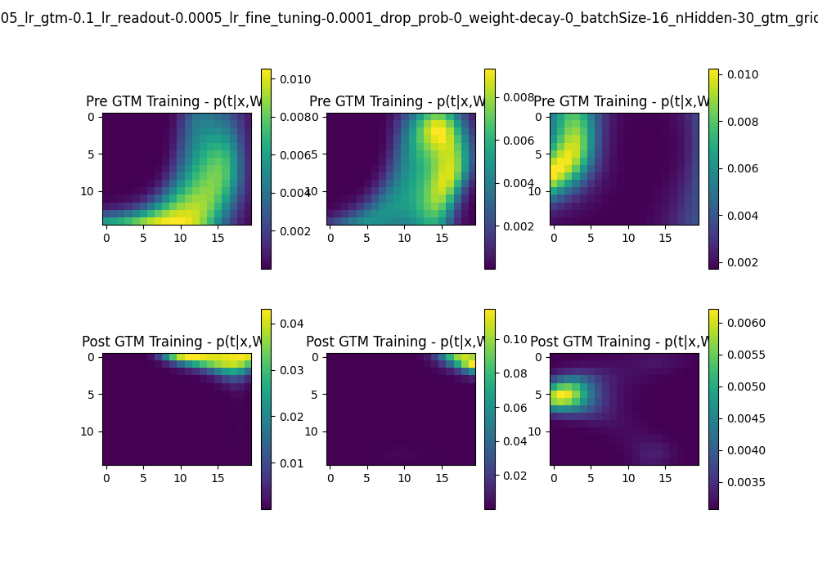
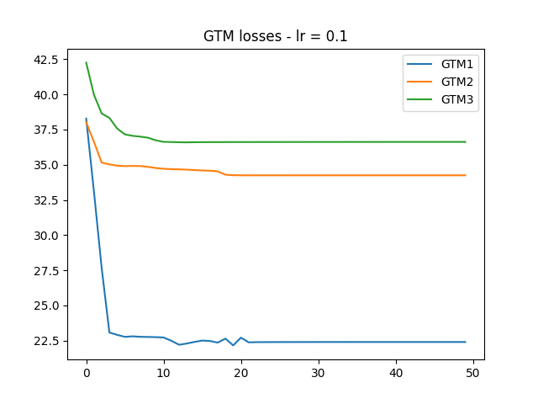
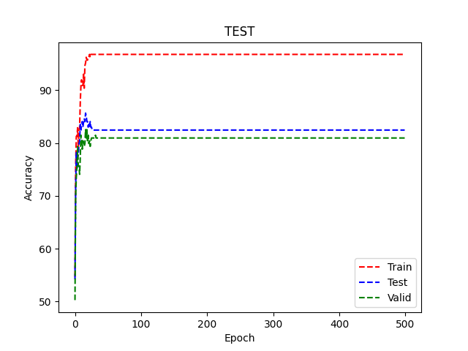
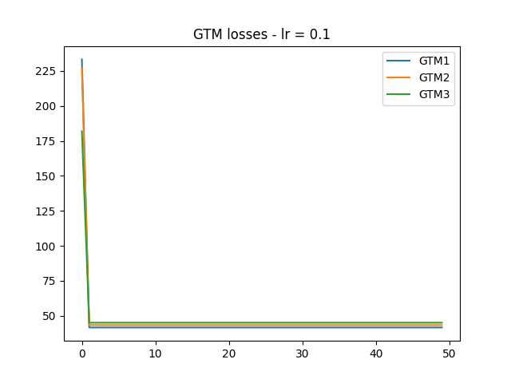
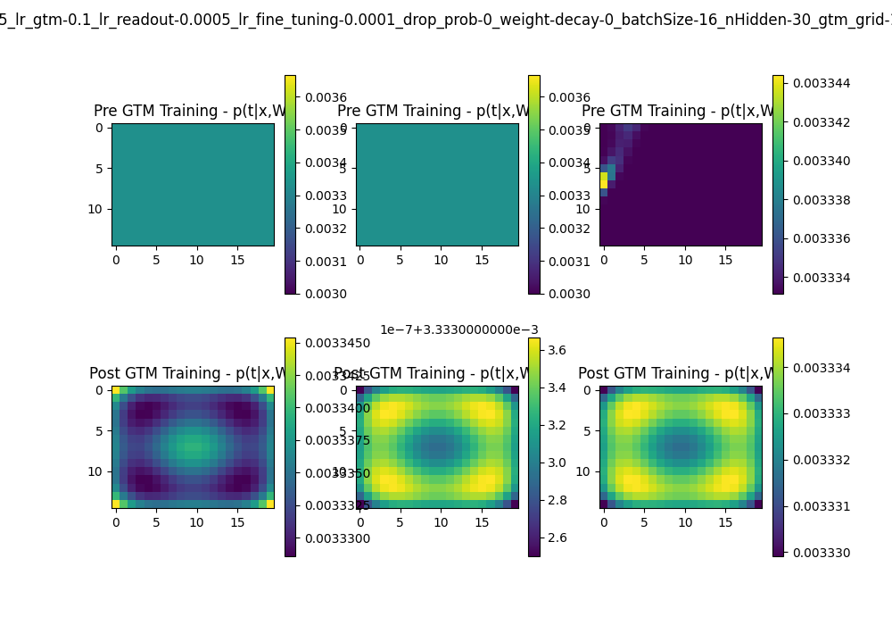
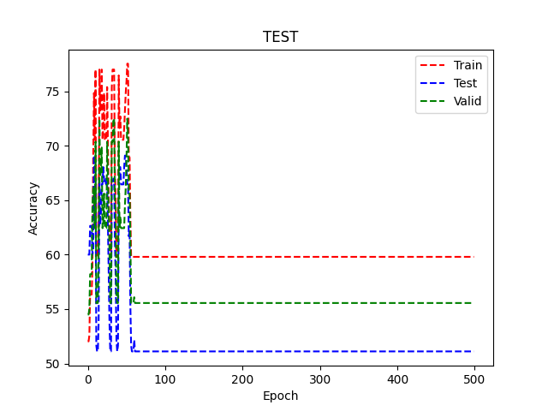
TEST NAME | lr_test_2_3
dataset_name: | MUTAG
n_fold: | 3
learning_rate_conv: | 5.00E-05
learning_rate_gtm: | 0.0001 | NOTE:
learning_rate_read_out: | 0.0005 | Con incremental learning ci sono da cambiare tutti gli ipreparametri?
learning_rate_fine_tuning: | 0.0001 | Salvare gli output delle conv senza ricalcolarle, shuffle batch
drop_prob: | 0 | Risolvere memory leak su NCI, GTM +s sec ogni iterazione
weight_decay: | 0
batch_size: | 16
n_hidden: | 30
gtm_grid_dims: | (15, 20)
gtm_lr: | 0.1 to 0.0001 | TODO:
gtm_rbf: | 12 | Incremental learning con batch=1
gtm_lear: | incremental || standard (batched) | No regolarizzare NCI
test_epoch: | 1 | PTC in locale è più significativo

gtm_lr | 0.0001
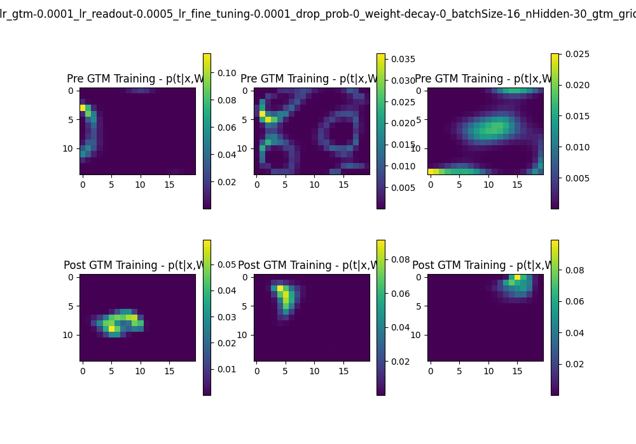
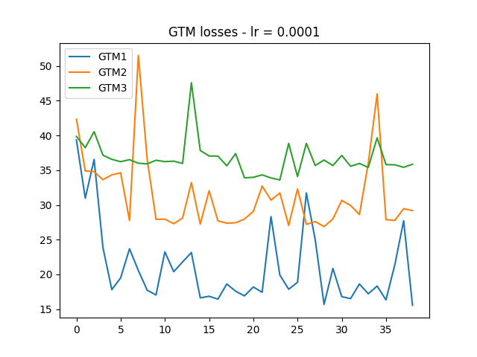
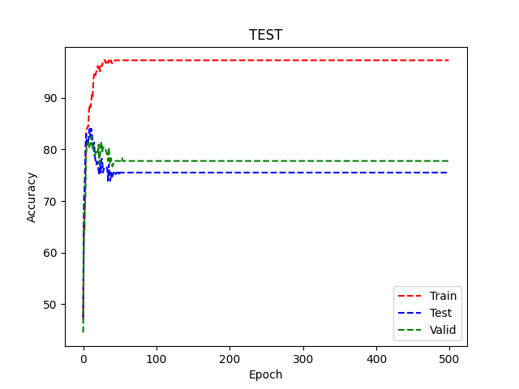

batched learning
avg epoch time:
0.2

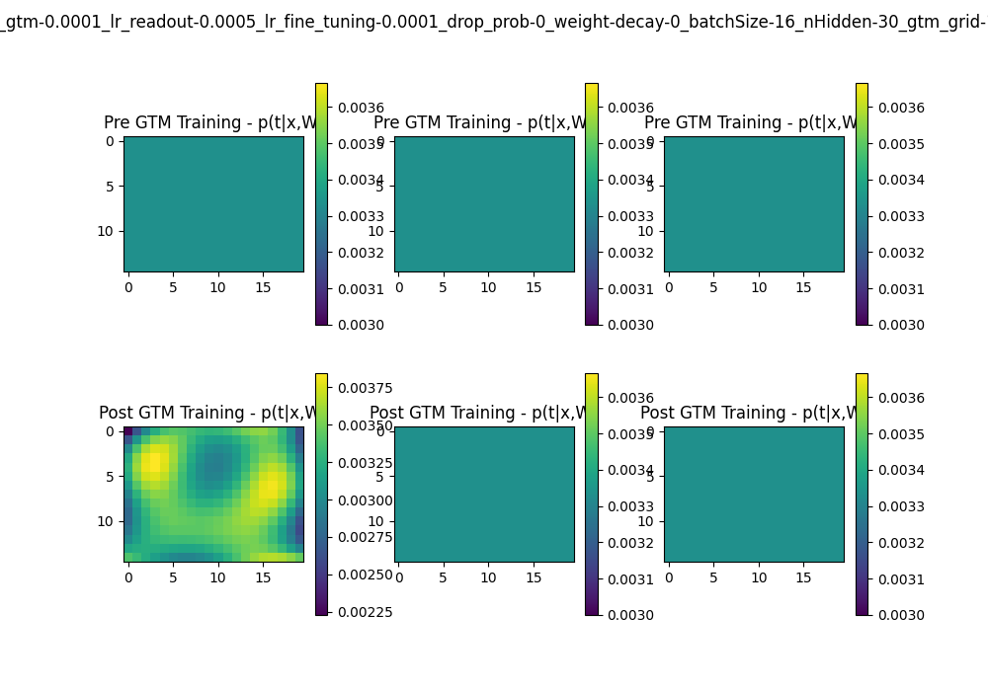
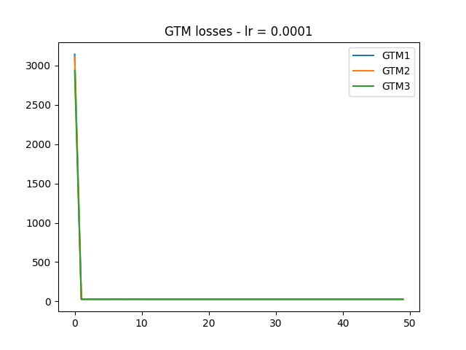

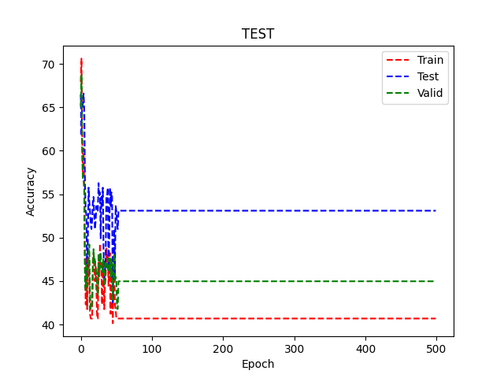

incremental
avg epoch time
0.2

gtm_lr | 0.001
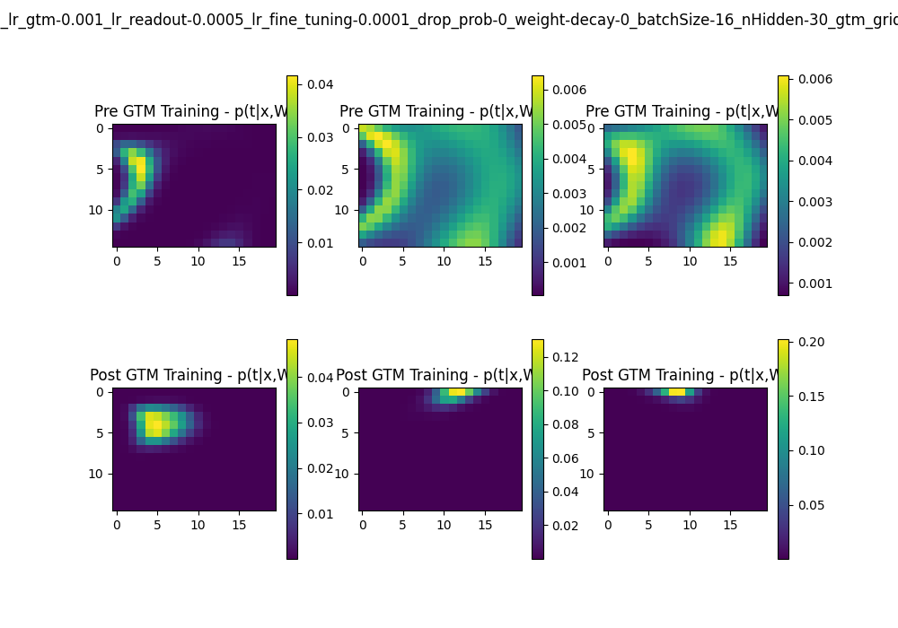
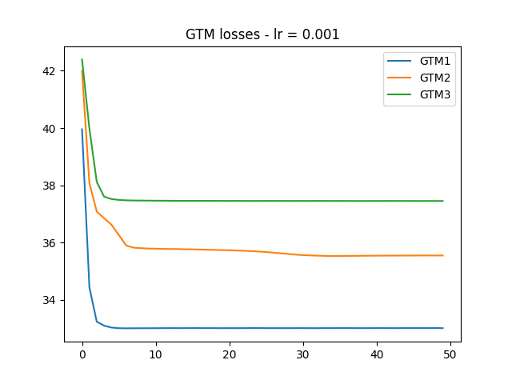
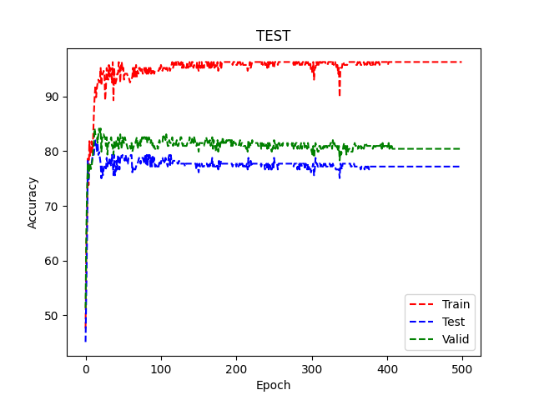

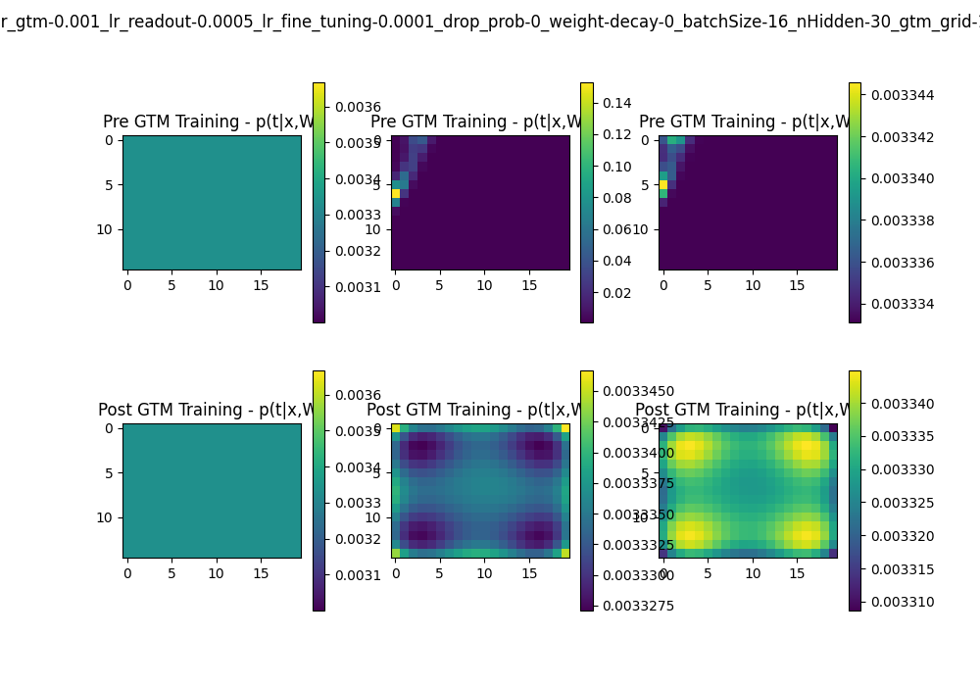
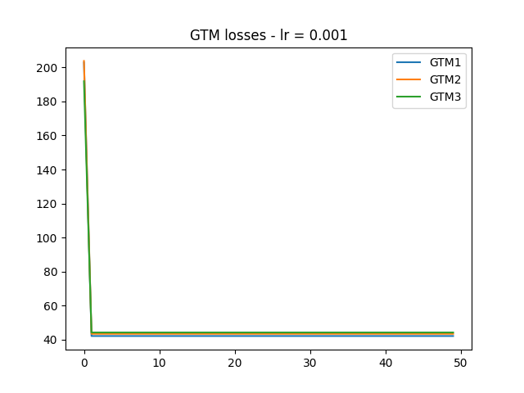
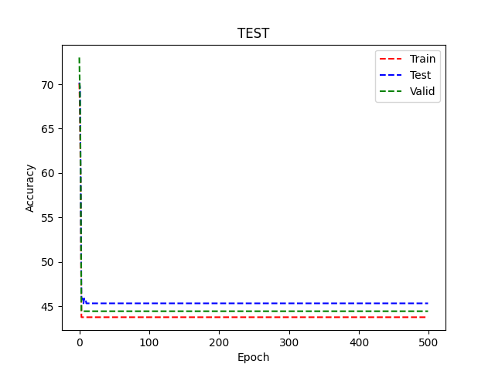

incremental
avg epoch time
0.19

gtm_lr | 0.01

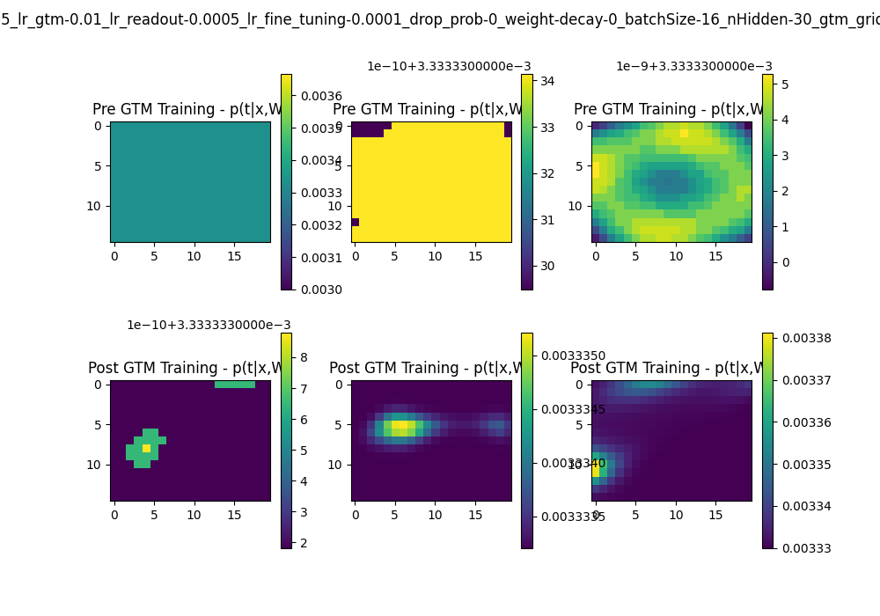
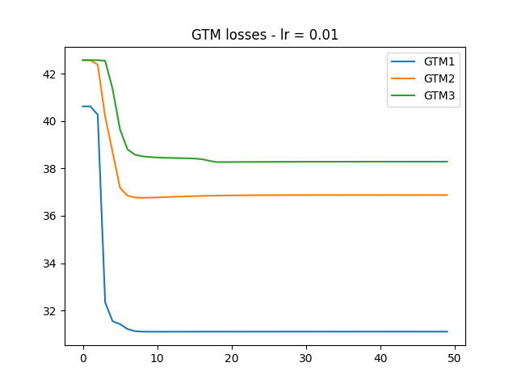

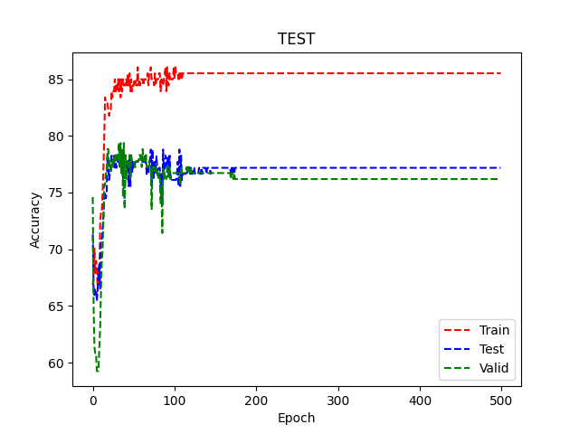
batched
avg epoch time
0.18

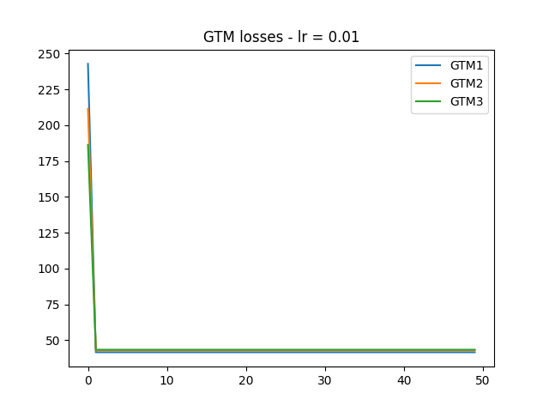

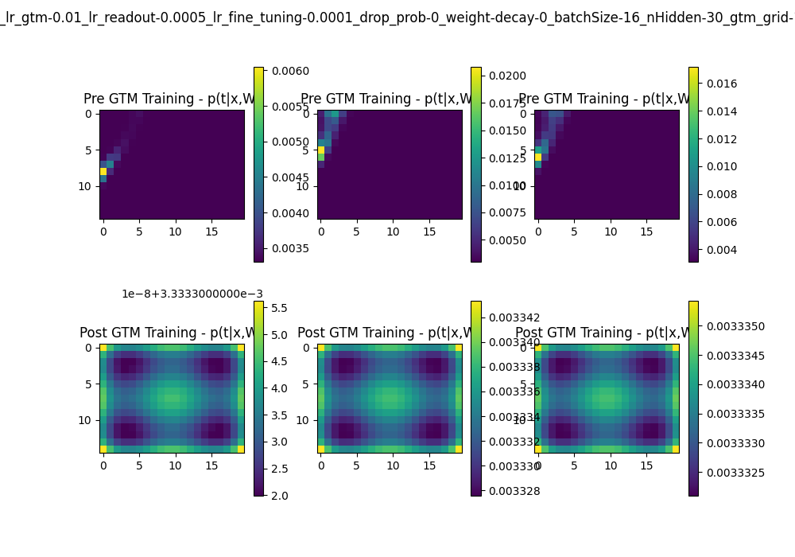
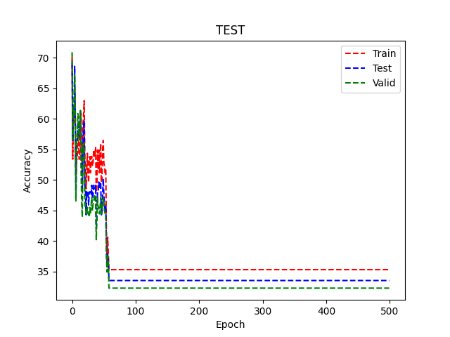

incremental
avg epoch time
0.18

gtm_lr | 0.01

v2_4_MUTAG
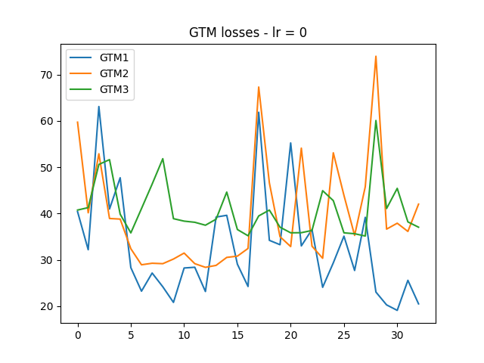
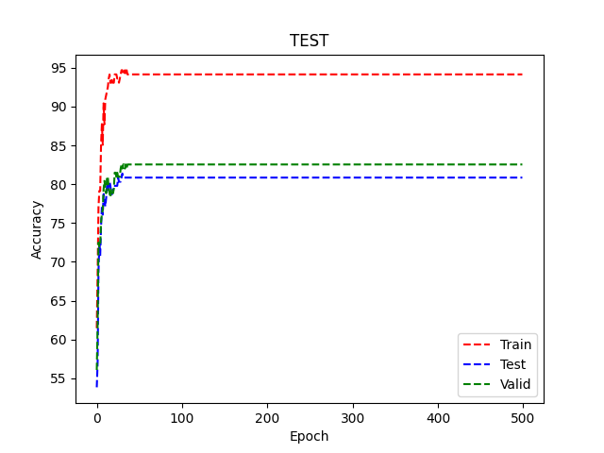
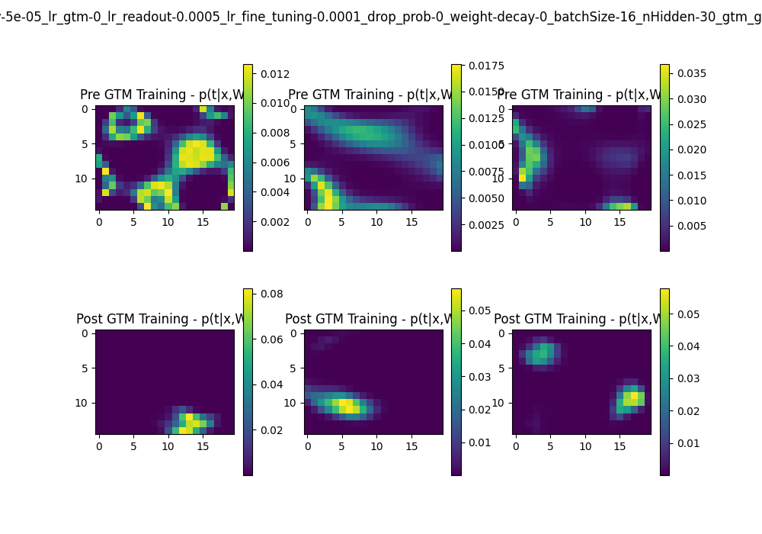



TEST NAME | lr_test_2_3
dataset_name: | MUTAG
n_fold: | 3
learning_rate_conv: | 5.00E-05
learning_rate_gtm: | 0.0001 | NOTE:
learning_rate_read_out: | 0.0005 | Con incremental learning ci sono da cambiare tutti gli ipreparametri?
learning_rate_fine_tuning: | 0.0001 | Salvare gli output delle conv senza ricalcolarle, shuffle batch
drop_prob: | 0 | Risolvere memory leak su NCI, GTM +s sec ogni iterazione
weight_decay: | 0
batch_size: | 16
n_hidden: | 30
gtm_grid_dims: | (15, 20)
gtm_lr: | 0.1 to 0.0001 | TODO:
gtm_rbf: | 12 | Incremental learning con batch=1
gtm_lear: | incremental || standard (batched) | No regolarizzare NCI
test_epoch: | 1 | PTC in locale è più significativo

gtm_lr | 0.0001

 |  |  | batch size 12

batched learning
avg epoch time:
0.2






incremental
avg epoch time
0.2

gtm_lr | 0.001





incremental
avg epoch time
0.19

gtm_lr | 0.01

batched
avg epoch time
0.18





incremental
avg epoch time
0.18

gtm_lr | 0.1





gtm_lr | 0

v2_5_MUTAG
Test Name: | test_2_5
Dataset: | MUTAG |  | TAKEAWAYS:
Grid Search with 576 points: |  |  | Dropout and weight decay don't seem to influence performances for this dataset (they are negleted anyway to train GTM)
 |  |  | Same for batch_size
n_units_list = [30] |  |  | There should be at least some regularization for GTM
lr_conv = 0.0005 |  |  | RBF's sigma should be <1
lr_readout = 0.0005 |  |  | RBFs should be less than latent variables
lr_fine_tuning = 0.0001 |  |  | It performs well also for smaller latent variable grids
drop_prob_list = [0, 0.5]
weight_decay_list = [5e-4, 0]
batch_size_list = [16, 32]
gtm_epoch = 25
gtm_grids_dim_list = [(18, 20), (15, 20), (10,15)]
gtm_lr_list = [10, 1, 1e-2, 0]
gtm_rbf_list = [8, 12, 18]
gtm_sigma_list = [None, 1]
gtm_learning = 'incremental'




BEST TEST
drop_prob: | 0
weight_decay: | 0
batch_size: | 32
n_hidden: | 30
gtm_grid_dims: | (18, 20) | Biggest Grid
gtm_lr: | 1
gtm_rbf: | 12
gtm_sigma: | None | Smallest Sigma



GTM REGULARIZATION


NO GTM REGULARIZATION





x10





x0.01

RBF SIGMA VALUE





1

RBFs Lattice dimension





8





18

Other well performing tests (>94%)
drop_prob-0_weight-decay-0.0005_batchSize-32_nHidden-30_grid-18_20_lr-1_lear-incremental_rbf-12_s-None
drop_prob-0.5_weight-decay-0_batchSize-32_nHidden-30_grid-15_20_lr-1_lear-incremental_rbf-18_s-None
drop_prob-0.5_weight-decay-0_batchSize-16_nHidden-30_grid-15_20_lr-1_lear-incremental_rbf-8_s-None
drop_prob-0.5_weight-decay-0.0005_batchSize-32_nHidden-30_grid-18_20_lr-1_lear-incremental_rbf-18_s-None
drop_prob-0_weight-decay-0.0005_batchSize-32_nHidden-30_grid-10_15_lr-10_lear-incremental_rbf-18_s-None
drop_prob-0_weight-decay-0_batchSize-32_nHidden-30_grid-15_20_lr-0_lear-incremental_rbf-18_s-1
drop_prob-0_weight-decay-0_batchSize-32_nHidden-30_grid-10_15_lr-0_lear-incremental_rbf-8_s-None

